상품제안서
디지토 20W PD 고속충전 도킹형 미니 일체형 보조배터리 5000mAh[인쇄무료] | 상품코드: F28489

 |  |  |  |  |  |  | 02-412-0044 | www.easy1.co.kr
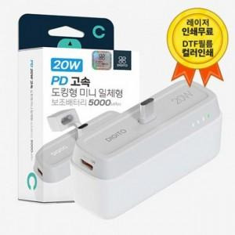

【상세/제작정보】

【인쇄/포장옵션】 | 레이저 / 포장지포장

【공급단가】 | 수량 | 50~ | 100~ | 500~ | 1,000~ | 2,000~
*VAT별도 | 단가 | 9,730원 | 9,580원 | 9,340원 | 9,110원 | 8,950원

【상품 URL】 | http://www.easy1.co.kr/src/goods_detail.php?gdno=28489

